상품제안서
성인 키즈코튼 맨투맨 | 상품코드: S28980

 |  |  |  |  |  |  | 02-713-8555 | www.synergygift.co.kr
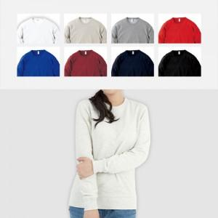

【상세/제작정보】

【인쇄/포장옵션】 | 실크 / OPP(비닐)

【공급단가】 | 수량 | 30~ | 100~ | 300~ | 500~ | 1,000~
*VAT별도 | 100~150사이즈 | 15,600원 | 14,760원 | 14,040원 | 13,680원 | 13,440원
 | WM~2XL사이즈 | 18,850원 | 17,830원 | 16,960원 | 16,530원 | 16,240원

【상품 URL】 | https://www.synergygift.co.kr:443/src/goods_detail.php?gdno=28980

